Defekt ID1
1 | ID defektu | DEF-001
2 | Tytuł | System nie obsługuje UE ID 0 (dolna granica zakresu).
3 | Tester | Zuzanna Zawartka
4 | Priorytet | Wysoki
5 | Testowany produkt, wersja | EPC Simulator v1.0
6 | Środowisko testowe | Docker, Robot Framework
7 | Opis błędu | Dokumentacja określa zakres UE ID jako 0-100. System zwraca błąd 422 przy próbie podłączenia UE o ID 0.
8 | Kroki / scenariusz, podczas których został wykryty | TC-007
9 | Oczekiwany rezultat | Kod 200 OK i poprawne podłączenie UE 0.
10 | Uzyskany rezultat | Kod 422 (Unprocessable Entity).
11 | Powtarzalność | 100%
12 | Podjęte kroki | Attach UE z parametrem id=0.
13 | Analiza testera | Walidacja po stronie API prawdopodobnie dopuszcza tylko wartości od 1 wzwyż, ignorując specyfikację.
14 | Załączniki (logi/ zrzut z ekranu) | 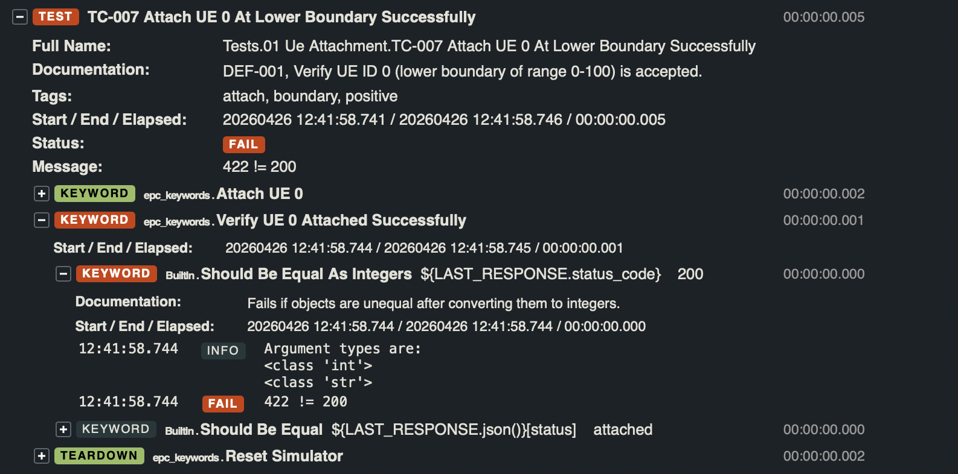

Defekt ID2
1 | ID defektu | DEF-002
2 | Tytuł | Niewłaściwy komunikat błędu przy usuwaniu Bearera o ID 10.
3 | Tester | Sandra Wachowicz
4 | Priorytet | Średni
5 | Testowany produkt, wersja | EPC Simulator v1.0
6 | Środowisko testowe | Docker, Robot Framework
7 | Opis błędu | Przy próbie usunięcia bearera o ID 10 (poza zakresem 1-9), system zwraca "Bearer not found" zamiast błędu walidacji zakresu.
8 | Kroki / scenariusz, podczas których został wykryty | TC-015
9 | Oczekiwany rezultat | Komunikat błędu odnoszący się do granic zakresu 1-9 określonego w dokumentacji.
10 | Uzyskany rezultat | Komunikat: "Bearer not found".
11 | Powtarzalność | 100%
12 | Podjęte kroki | DELETE na /ues/{id}/bearers/10.
13 | Analiza testera | System szuka elementu w bazie, zamiast najpierw zwalidować, czy numer bearera jest poprawny zgodnie z logiką biznesową.
14 | Załączniki (logi/ zrzut z ekranu) | 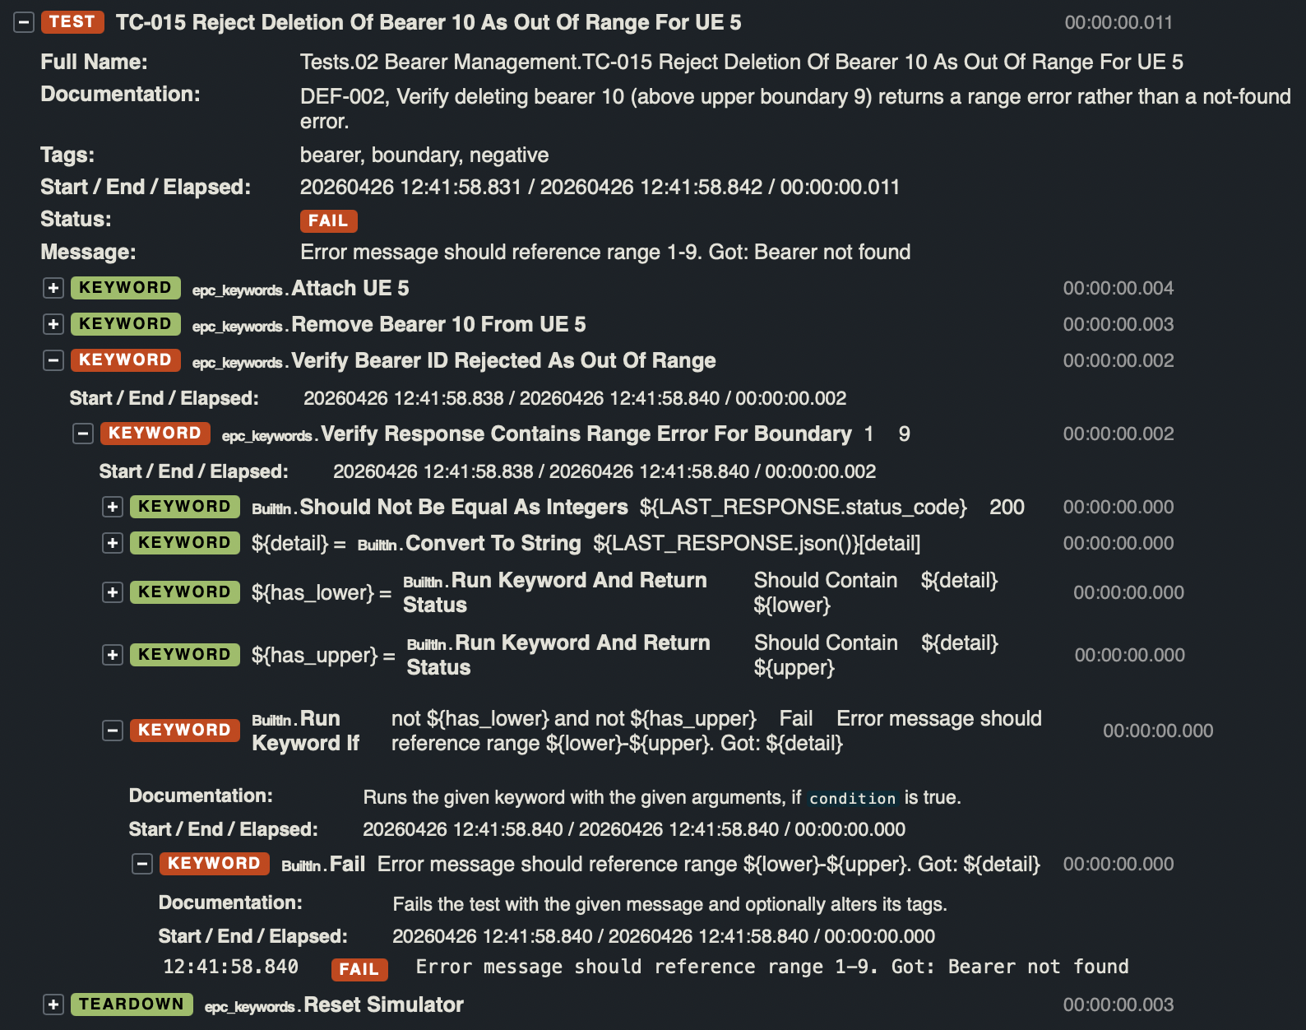

Defekt ID3
1 | ID defektu | DEF-003
2 | Tytuł | System nie wymusza limitu 100 Mbps dla pojedynczego strumienia (Mbps i kbps).
3 | Tester | Kacper Zięba
4 | Priorytet | Wysoki
5 | Testowany produkt, wersja | EPC Simulator v1.0
6 | Środowisko testowe | Docker, Robot Framework
7 | Opis błędu | System akceptuje wartości prędkości powyżej 100 Mbps, zarówno gdy są podane w Mbps (101), jak i w kbps (101 000).
8 | Kroki / scenariusz, podczas których został wykryty | TC-024, TC-026
9 | Oczekiwany rezultat | Odrzucenie żądania (kod 422) z informacją o przekroczeniu limitu.
10 | Uzyskany rezultat | Kod 200 OK – ruch zostaje uruchomiony.
11 | Powtarzalność | 100%
12 | Podjęte kroki | Uruchomienie ruchu z parametrem Mbps = 101 oraz kbps = 101000.
13 | Analiza testera | Brak implementacji walidacji górnej granicy transferu w logice endpointu /traffic.
14 | Załączniki (logi/ zrzut z ekranu) | 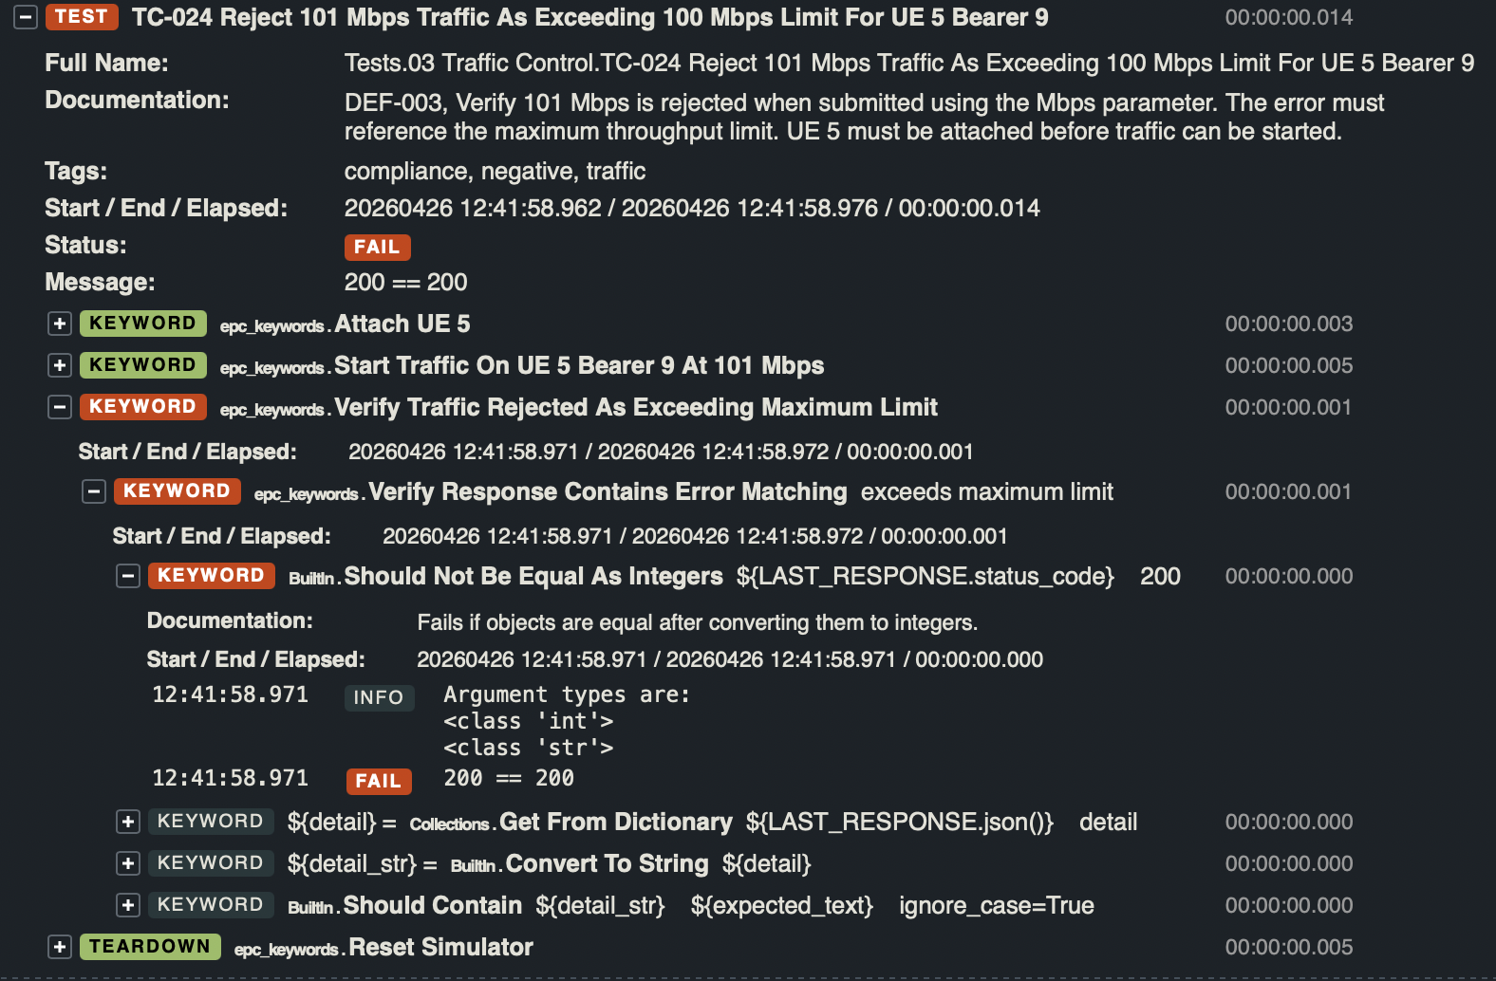 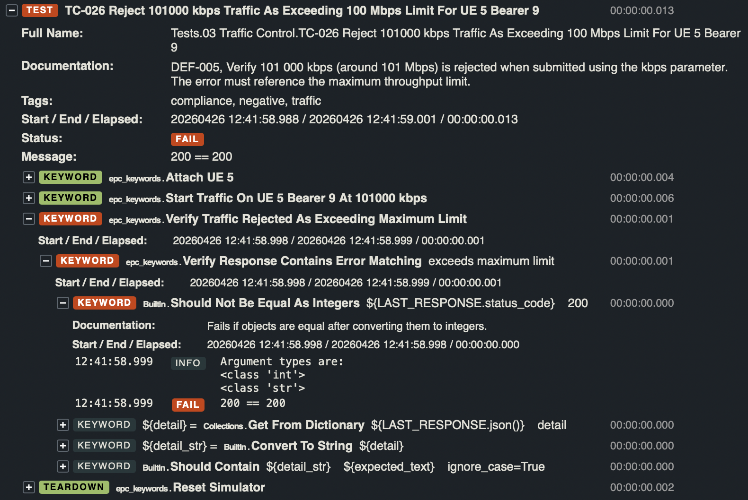

Defekt ID4
1 | ID defektu | DEF-004
2 | Tytuł | Brak walidacji danych wejściowych – akceptacja ujemnego transferu.
3 | Tester | Kacper Zięba
4 | Priorytet | Wysoki
5 | Testowany produkt, wersja | EPC Simulator v1.0
6 | Środowisko testowe | Docker, Robot Framework
7 | Opis błędu | System pozwala na ustawienie ujemnej prędkości transferu (np. -10 Mbps) i zwraca 200 OK.
8 | Kroki / scenariusz, podczas których został wykryty | TC-025
9 | Oczekiwany rezultat | Kod 422 i błąd walidacji (wartość musi być dodatnia).
10 | Uzyskany rezultat | Kod 200 OK.
11 | Powtarzalność | 100%
12 | Podjęte kroki | POST na endpoint /traffic z wartością Mbps = -10.
13 | Analiza testera | Całkowity brak sprawdzenia typu "sanity check". Fizycznie niemożliwe jest przesyłanie danych z ujemną prędkością.
14 | Załączniki (logi/ zrzut z ekranu) | 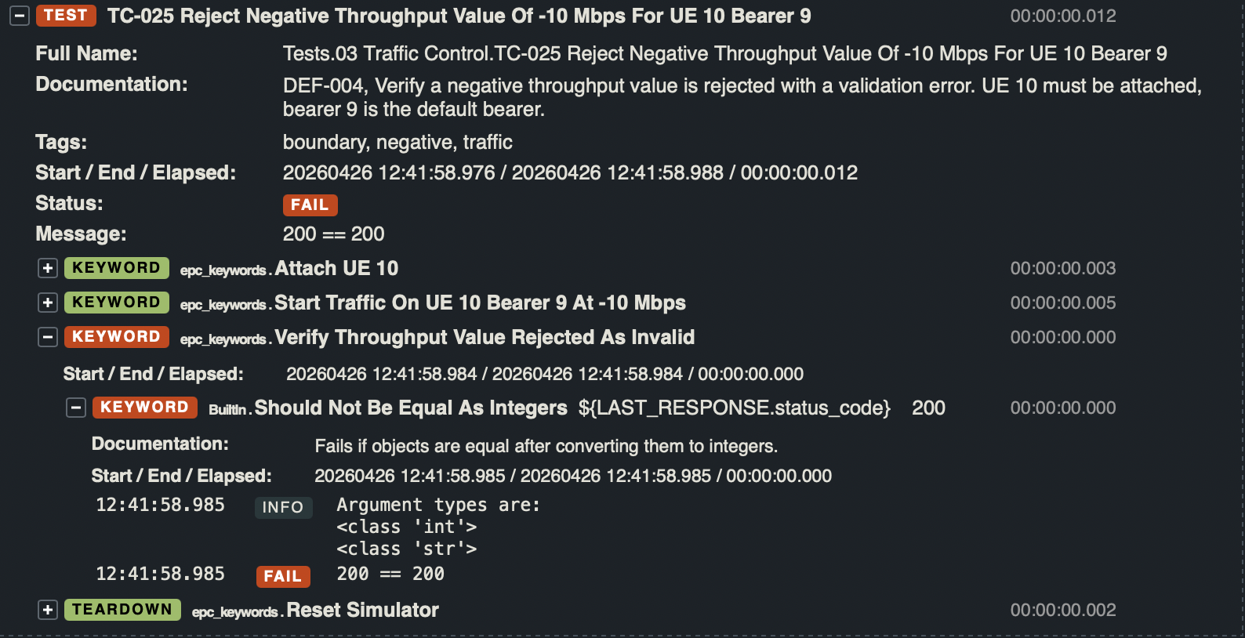

Defekt ID5
1 | ID defektu | DEF-005
2 | Tytuł | Brak weryfikacji sumarycznego limitu 100 Mbps na urządzenie (UE).
3 | Tester | Kacper Zięba
4 | Priorytet | Krytyczny
5 | Testowany produkt, wersja | EPC Simulator v1.0
6 | Środowisko testowe | Docker, Robot Framework
7 | Opis błędu | System pozwala na uruchomienie wielu bearerów, których suma transferu przekracza 100 Mbps (np. 2 x 60 Mbps = 120 Mbps na jednym UE).
8 | Kroki / scenariusz, podczas których został wykryty | TC-027
9 | Oczekiwany rezultat | Blokada drugiego strumienia, który powoduje przekroczenie limitu 100 Mbps dla całego UE.
10 | Uzyskany rezultat | Kod 200 OK dla obu strumieni.
11 | Powtarzalność | 100%
12 | Podjęte kroki | Uruchomienie ruchu 60 Mbps na bearerze 9 i 60 Mbps na bearerze 1.
13 | Analiza testera | Limit jest sprawdzany (jeśli w ogóle) tylko na sesję, a nie na użytkownika, co narusza wymagania dokumentacji.
14 | Załączniki (logi/ zrzut z ekranu) | 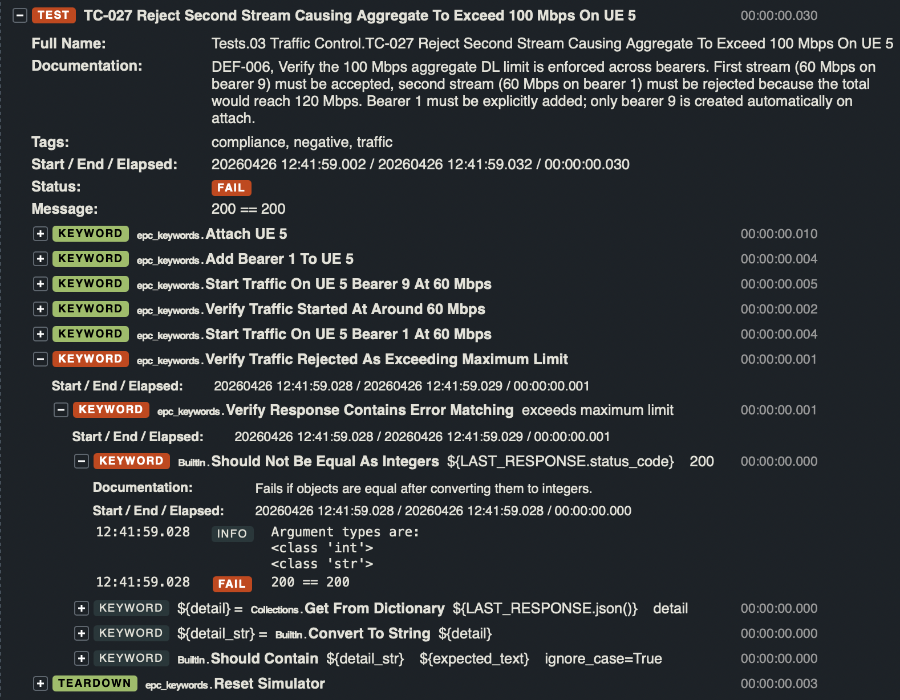

Defekt ID6
1 | ID defektu | DEF-006
2 | Tytuł | Brak implementacji funkcjonalności "Stop all traffic" dla UE.
3 | Tester | Bartłomiej Żądło
4 | Priorytet | Średni
5 | Testowany produkt, wersja | EPC Simulator v1.0
6 | Środowisko testowe | Docker, Robot Framework
7 | Opis błędu | Endpoint DELETE /ues/{ue_id}/traffic, który ma kończyć transfer dla wszystkich bearerów naraz, nie istnieje.
8 | Kroki / scenariusz, podczas których został wykryty | TC-029
9 | Oczekiwany rezultat | Kod 200 OK i zatrzymanie wszystkich strumieni danych.
10 | Uzyskany rezultat | Kod 404 Not Found.
11 | Powtarzalność | 100%
12 | Podjęte kroki | Próba wykonania metody DELETE na /traffic bez specyfikowania bearer_id.
13 | Analiza testera | Funkcjonalność opisana w dokumentacji nie została dostarczona w tej wersji kodu.
14 | Załączniki (logi/ zrzut z ekranu) | 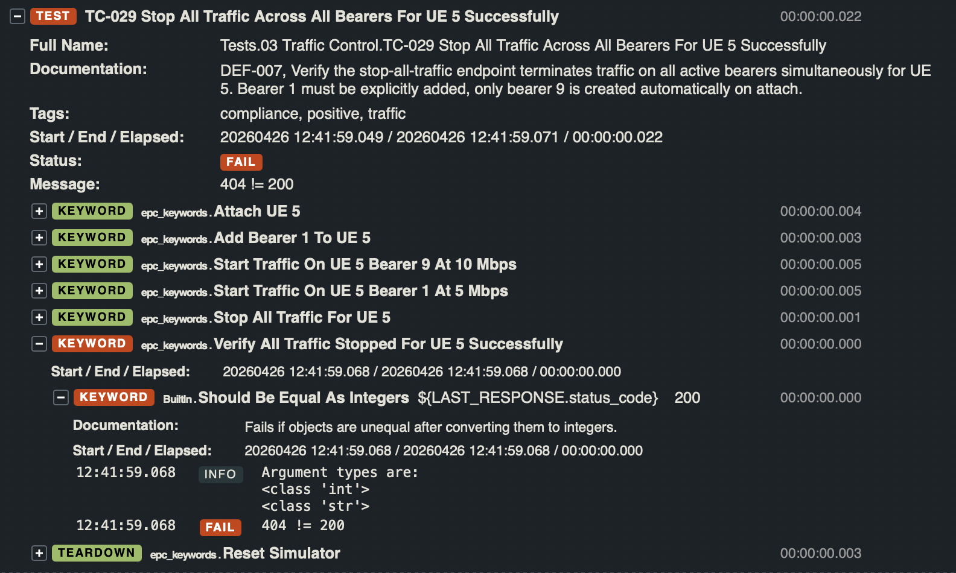

Defekt ID7
1 | ID defektu | DEF-007
2 | Tytuł | Brak implementacji statystyk sumarycznych dla wszystkich bearerów danego UE.
3 | Tester | Bartłomiej Żądło
4 | Priorytet | Średni
5 | Testowany produkt, wersja | EPC Simulator v1.0
6 | Środowisko testowe | Docker, Robot Framework
7 | Opis błędu | Dokumentacja zakłada możliwość sprawdzenia transferu sumarycznego, ale endpoint zwraca 404.
8 | Kroki / scenariusz, podczas których został wykryty | TC-031
9 | Oczekiwany rezultat | Kod 200 OK i obiekt JSON ze zbiorczymi danymi o transferze.
10 | Uzyskany rezultat | Kod 404 Not Found.
11 | Powtarzalność | 100%
12 | Podjęte kroki | Wywołano GET na statystyki UE bez parametru bearer ID.
13 | Analiza testera | Luka w implementacji API w stosunku do wymagań biznesowych.
14 | Załączniki (logi/ zrzut z ekranu) | 